关系图
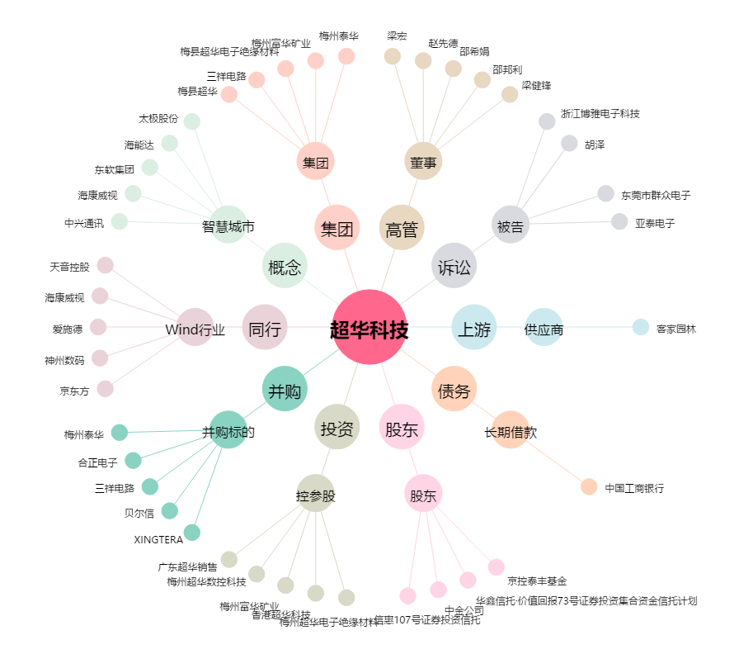
超华科技[002288.SZ] - 关系概览图

